Пользователи
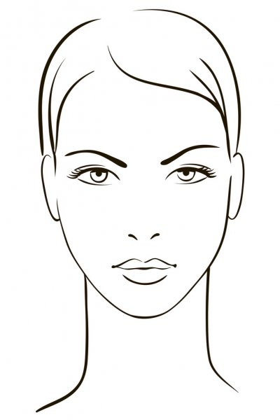
ID | Фотография | ФИО | Дата рождения | Email | Команда | Регион | Креативность | Харизма | Лидерство | Итоговая оценка
4 |  | test | 04/11/1990 | a@y.r | R | Team 1 | 1 | 1 | 1 | 3
6 |  | c | 06/11/1979 | c@y.r | R | Team 2 | - | - | - | -
7 |  | d | 11/12/2000 | d@y.r | 1234 | Tttt | - | - | - | -
8 |  | e | 08/11/1990 | e@y.t | B | Team 3 | - | - | - | -
9 |  | f | 09/11/1990 | f@y.r | B | Team 3 | - | - | - | -
10 |  | g | 10/11/1990 | g@y.t | R | Team 112 | - | - | - | -
11 |  | h | 11/11/1990 | h@y.r | B | Team 112 | - | - | - | -
12 |  | t | 12/11/1990 | m@y.r | R | Team 132 | - | - | - | -
13 |  | y | 13/11/1990 | n@y.t | C | Team | - | - | - | -
14 |  | test | 04/11/1990 | o@y.r | R | Team 1 | - | - | - | -
15 |  | b | 05/11/1990 | p@y.t | B | Team 2 | - | - | - | -
16 |  | c | 06/11/1990 | i@y.r | R | Team 2 | - | - | - | -
18 |  | test user | 11/12/2000 | nycke@yandex.ru | Tttt | Tttt | 0 | 0 | 0 | 0

